Navodila A-Projekt
SPLOŠNO

 | NAVODILA IN OPOZORILA ZA IZPOLNJEVANJE ZAVIHKA: A-PROJEKT
1. | Ceno na enoto mere se vpisuje v rumena polja
2. | Pri lesenih oknih se za barvo smatra standardna rjava barva
3. | Pri PVC oknih, če ni drugače definirano, so le-ta bele barve
4. | Enostranki barvni dekor pri PVC oknih se nanaša na zunanjo stran oken in je ene izmed standardnih barv (op. enotna cena)
5. | Dvostranki barvni dekor pri PVC oknih se nanaša na zunanjo in notranjo stran oken in je ene izmed standardnih barv (op. enotna cena)
6. | Zahtevana izolativnost se izraža kot, npr. Rw,st. = 36 (C;Ctr) =36 (-1;-3). Kot ustrezna zasteklitev se smatra tista, ki ima (Rw,st.+Ctr)=>33.
7. | Notranje nadokenske rolo omarice morajo biti zvočno izolirane. Raven zvočne izolirnosti notranje nadokenske rolo omarice mora biti enaka oz. primerljiva z zvočno izolirnostjo zasteklitve. Ustrezna zvočna izolirnost notranjih nadokenskih rolo omaric se dosega z dvojno izolacijo z notranje strani omarice in sicer: zvočno absorpcijski sloj, kateri je prevlečen z masivno folijo. Uporaba stiroporja (op. ali podobnega materiala) za absorpcijski sloj ni dopustna.
 | OPOMBA:
 | V kolikor si lastnik nepremičnine želi nestandardno barvo, ga je potrebno opozoriti, da razliko v ceni krije sam
 | Vsa odstopanja od standardnih postavk oz. od v elaboratu predvidenih postavk, krije lastnik nepremičnine sam.

I.
II.
III.
IV.

 | Zapiranje odprtine nad obstoječo notranjo rolo omarico | Zidarska in slikopleskarska obdelava "špalet" | Zidarska in slikopleskarska dela pri nameščanju polic | Okrasni križi
 | OPOMBA: Praviloma so notranje rolo omarice starejših oken volumensko večje od novih rolo omaric,zato je potrebno prazen volumen ustrezno zapolniti in ga zidarsko obdelati, da po vgradnji novih rolo omaric ne bo prihajalo do netesnosti, kar bi bil lahko razlog za nedoseganje ustrezne zvočne izolirnosti. | OPOMBA: Pri vgradnji novih oken lahko pride do poškodbe "špalet", katere je potrebno popraviti ter jih slikopleskarsko obdelati z belo barvo. V kolikor zidovi v prostoru niso bele barve je potrebno lastnika opozoriti, da se slikopleskarsko obdelajo zgolj špalete in to z belo barvo. | OPOMBA: Prikaz območja okoli notranje police, katerega je potrebno obdelati tako zidarsko kot tudi slikopleskarsko. | OPOMBA: Cena, ki jo je potrebno vnesti v rumeno pripravljeno polje je cena/okno, pri čemer pa enota ne pomeni število polj temveč število oken, na katerih so nameščeni okrasni križi. Primer: Zgornja slika prikazuje eno okno, na katerem so nameščeni okrasni križi, ki razdelijo okno v 4 polja. Za konkreten primer torej pomeni enota [kos] = 1. Ponudnik mora iz velikosti okna sam oceniti število polj, ki bodo z namestitvijo okrasnih križev nastala ter vnesti ceno za takšno okno.

Navodila ZAG
SPLOŠNO

 | NAVODILA IN OPOZORILA ZA IZPOLNJEVANJE ZAVIHKA: ZAG
1. | Ceno na enoto mere se vpisuje v rumena polja
2. | Zahteve pri zagotavljanju ukrepov pasivne protihrupne zaščite kot npr.: akustične zahteve ob menjavi stavbnega pohištva, druge zahteve za stavbno pohištvi, zahteve za senčila in zahteve ob vgradnji stavbnega pohištva so definirane v "Priloga 1 k POROČILU št. 542/20-520-4, Zavod za gradbeništvo Slovenije"
3. | Tipi oken in vrat ter primer oznak dimenzij so predstavljeni v naslednji preglednici:

 | 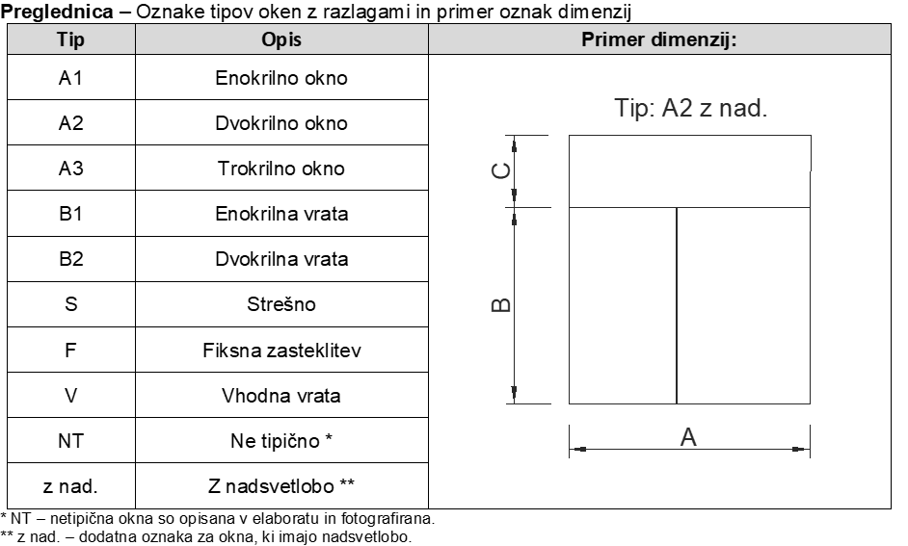

 | OPOMBA:
 | V kolikor si lastnik nepremičnine želi nestandardno barvo, ga je potrebno opozoriti, da razliko v ceni krije sam
 | Vsa odstopanja od standardnih postavk oz. od v elaboratu predvidenih postavk, krije lastnik nepremičnine sam.

